vkzahlen_aufgabe1
Monat | Produkt 1 | Produkt 2 | Produkt 3
Jänner | 7,143 | 19,668 | 11,285 | Aufgabe 1:
Februar | 19,475 | 17,503 | 8,851 | Es soll mit Ampelsymbolen markiert werden, welche Produkte sich in welchen Monaten gut bzw. weniger gut verkauft haben.
März | 5,967 | 6,360 | 15,811 | - rot: < 5.000 Stück
April | 12,183 | 3,675 | 16,895 | - orange: < 15.000 Stück
Mai | 17,728 | 4,636 | 19,891 | - grün: >= 15.000 Stück
Juni | 19,889 | 18,802 | 11,721
Juli | 8,888 | 13,422 | 15,568
August | 6,853 | 5,973 | 3,218 | Aufgabe 2:
September | 6,273 | 11,286 | 10,463 | Mache eine Kopie der Tabelle und probiere auch die bedingte Formatierung "Datenbalken" aus.
Oktober | 11,929 | 16,197 | 9,779
November | 18,279 | 11,977 | 4,314
Dezember | 13,813 | 15,090 | 12,515

 |  |  |  | Aufgabe 1 - Lösung:
 |  |  |  | Absatzzahlen markieren (B2:D13)
 |  |  |  | Registerkarte Start - Bedingte Formatierung - Symbolsätze - Weitere Regeln
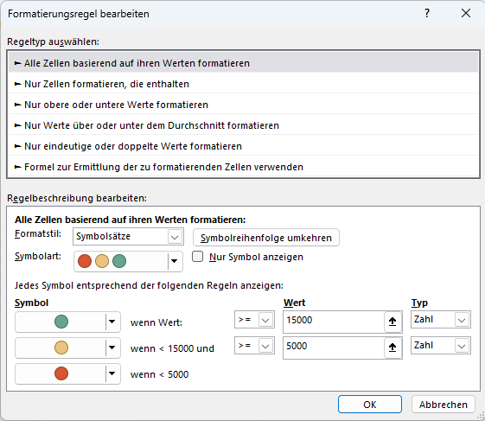
 |  |  |  | Mit folgenden Parametern:

vkzahlen_aufgabe2
Monat | Produkt 1 | Produkt 2 | Produkt 3
Jänner | 7,143 | 19,668 | 11,285 | Aufgabe 1:
Februar | 19,475 | 17,503 | 8,851 | Es soll mit Ampelsymbolen markiert werden, welche Produkte sich in welchen Monaten gut bzw. weniger gut verkauft haben.
März | 5,967 | 6,360 | 15,811 | - rot: < 5.000 Stück
April | 12,183 | 3,675 | 16,895 | - orange: < 15.000 Stück
Mai | 17,728 | 4,636 | 19,891 | - grün: >= 15.000 Stück
Juni | 19,889 | 18,802 | 11,721
Juli | 8,888 | 13,422 | 15,568
August | 6,853 | 5,973 | 3,218 | Aufgabe 2:
September | 6,273 | 11,286 | 10,463 | Mache eine Kopie der Tabelle und probiere auch die bedingte Formatierung "Datenbalken" aus.
Oktober | 11,929 | 16,197 | 9,779
November | 18,279 | 11,977 | 4,314
Dezember | 13,813 | 15,090 | 12,515

 |  |  |  | Aufgabe 2 - Lösung:
 |  |  |  | Absatzzahlen markieren (B2:D13)
 |  |  |  | Registerkarte Start - Bedingte Formatierung - Datenbalken
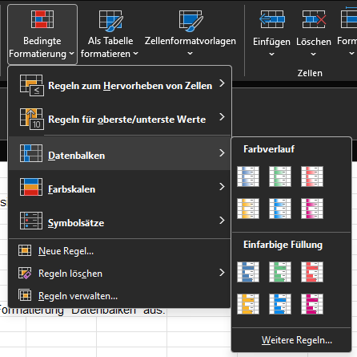
 |  |  |  | Gewünschten Farbverlauf auswählen:

